Exemple
Calculer la valeur actualisée à l'année 0 du projet
Montants | taux | gradient | n | Notation universel | Facteur | Résultat | Année | Flux
250.00 | 5.00% | N/A | 2 | (P/A;i;n) | 1.8594104308 | 464.85 | 0
464.85 | 5.00% | N/A | 7 | (P/F;i;n) | 0.71068133013 | 330.36 | 1
 |  |  |  |  |  |  | 2
Alternative |  |  |  |  |  |  | 3
250.00 | 5.00% | N/A | 8 | (P/F;i;n) | 0.67683936203 | 169.21 | 4
250.00 | 5.00% | N/A | 9 | (P/F;i;n) | 0.64460891622 | 161.15 | 5
 |  |  |  |  |  | 330.36 | 6
 |  |  |  |  |  |  | 7
 |  |  |  |  |  |  | 8 | 250
 |  |  |  |  |  |  | 9 | 250
Réponse | 330.36 |  |  |  |  |  | 10
 |  |  |  |  |  |  | 11
 |  |  |  |  |  |  | 12
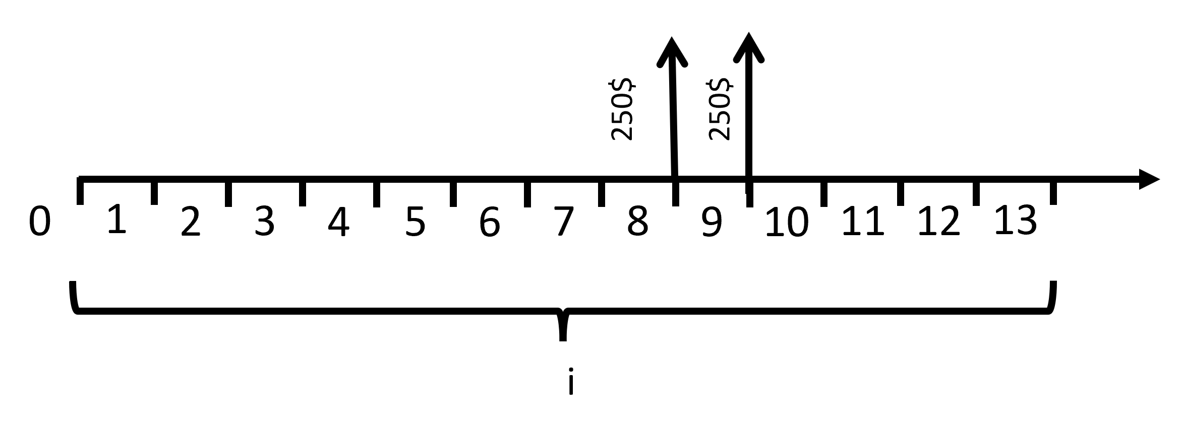
 |  |  |  |  |  |  | 13
 |  |  |  |  |  |  | i | 5%

Exercice 1
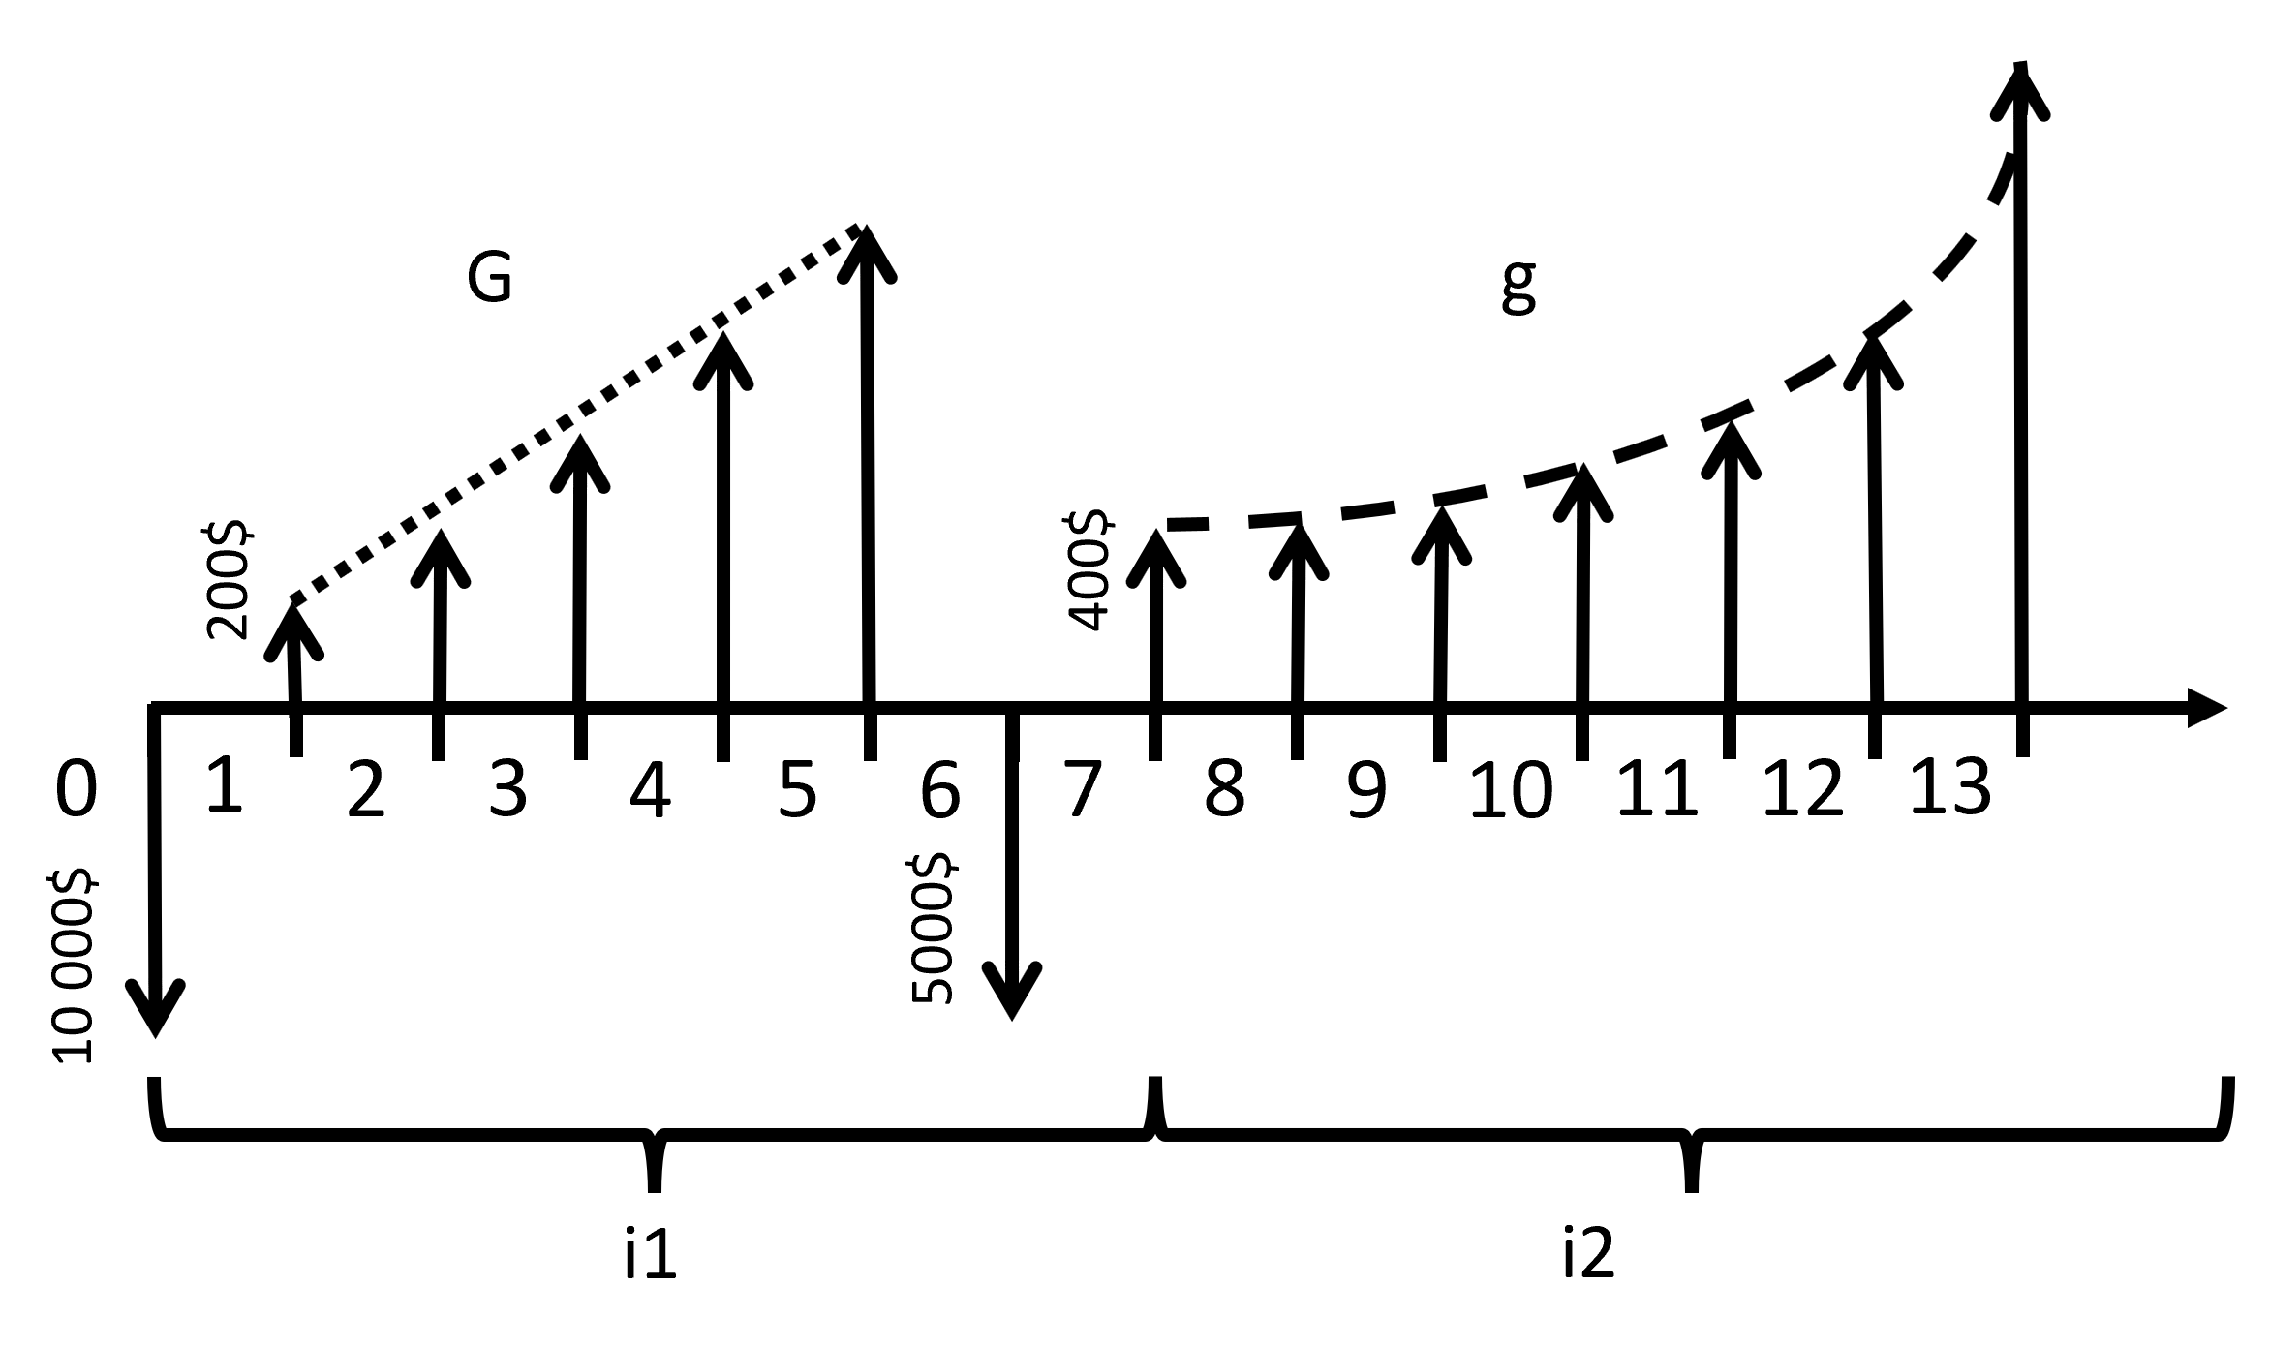
Question
Voici le diagramme des flux monétaires d'un projet. |  |  |  |  |  |  | G | 150
a. Calculer la valeur actualisée à l'année 0 du projet en fin d'année 5 (0-5)(avant le versement de l'année 6) |  |  |  |  |  |  | g | 5%
b. Calculer la valeur actualisée à l'année 7 des 7 dernières années du projet (7-13) |  |  |  |  |  |  | i1 | 3%
c. Calculer la valeur actualisée du projet à l'année 0. |  |  |  |  |  |  | i2 | 6%
d. Calculer la valeur du projet capitalisée à l'année 13.

a.
Montants | taux | gradient | n | Notation universel | Facteur | Résultat

Réponse a.

b.
Montants | taux | gradient | n | Notation universel | Facteur | Résultat

Réponse b.

c.
Montants | taux | gradient | n | Notation universel | Facteur | Résultat

Réponse c.

d.
Montants | taux | gradient | n | Notation universel | Facteur | Résultat

Réponse d.

Exercice 2
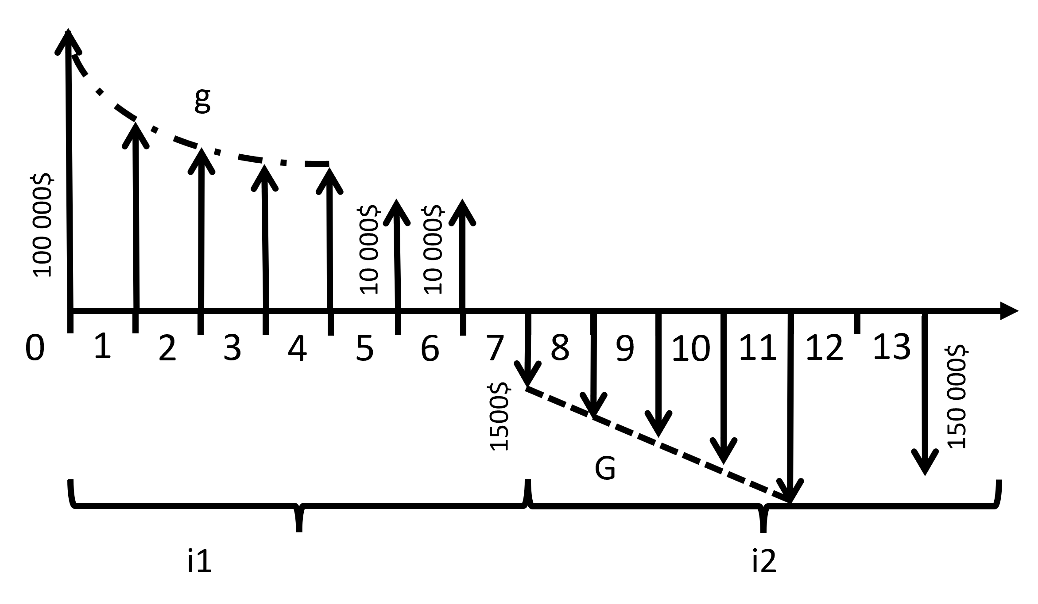
Question
Voici le diagramme des flux monétaires d'un projet. |  |  |  |  |  |  | G | 15000
a. Calculer la valeur actualisée à l'année 0 du projet en fin d'année 7 (0-6)(avant le versement de 1500$) |  |  |  |  |  |  | g | 25%
b. Calculer la valeur actualisée à l'année 7 (fin) des 7 dernières années du projet (7-13) |  |  |  |  |  |  | i1 | 2.00%
c. Calculer la valeur du projet capitalisée à l'année 13. |  |  |  |  |  |  | i2 | 8%
d. Calculer les annuités équivalentes à l'année 0 du projet sur 20 ans et un taux de 9% |  |  |  |  |  |  | taux d. | 9%

a.
Montants | taux | gradient | n | Notation universel | Facteur | Résultat

Réponse a.

b.
Montants | taux | gradient | n | Notation universel | Facteur | Résultat

Réponse b.

c.
Montants | taux | gradient | n | Notation universel | Facteur | Résultat

Réponse c.

d.
Montants | taux | gradient | n | Notation universel | Facteur | Résultat

Réponse d.

